Chi tiết địa chất
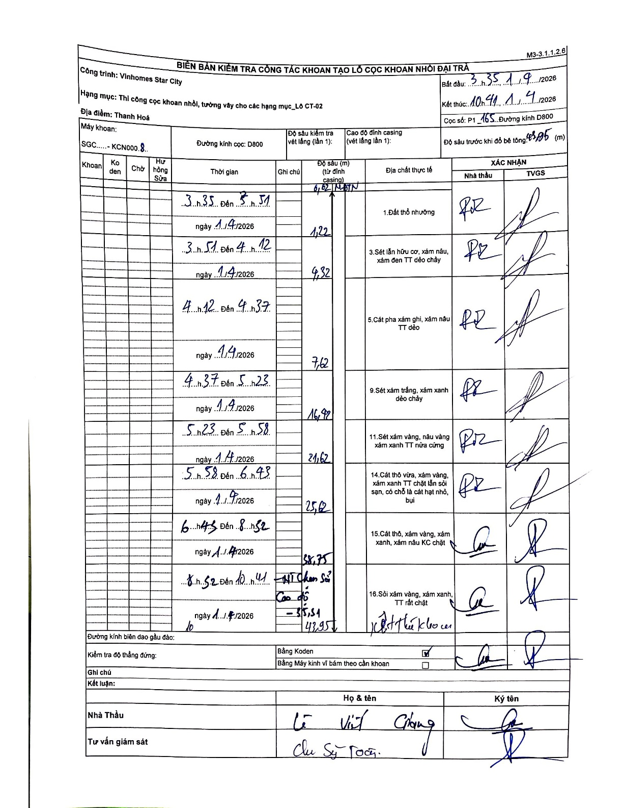
Dự án | Star City Thanh Hóa
Hạng mục | Thi công cọc khoan nhồi, tường vây cho các hạng mục_Lô CT-02
Tên bộ phận | Thi công cọc khoan nhồi, tường vây cho các hạng mục Lô CT-02
Số hiệu cọc | P1-165
Tên Máy khoan | SGC-KCN0008
Đường kính | D800
Bắt đầu thi công | 03:35 01/04/2026
Kết thúc thi công | 10:41 01/04/2026

Địa chất TT | Đường kính | Mô tả lớp thiết kế | Từ (h) | Đến (h) | Cao độ từ | Cao độ đến | T.Gian (h) | Dài (m) | V (m/h) | Ghi chú
Đất thổ nhưỡng | D800 | Đất thổ nhưỡng | 03:35 01/04/2026 | 03:51 01/04/2026 | 0 | -1.22 | 0.27 | 1.22 | 4.58
2 | D800 | Sét lẫn hữu cơ, xám nâu, xám đen TT dẻo chảy | 03:51 01/04/2026 | 04:12 01/04/2026 | -1.22 | -4.32 | 0.35 | 3.1 | 8.86
3 | D800 | Cát pha xám ghi, xám nâu TT dẻo | 04:12 01/04/2026 | 04:37 01/04/2026 | -4.32 | -7.62 | 0.42 | 3.3 | 7.92
4 | D800 | Sét xám trắng, xám xanh dẻo chảy | 04:37 01/04/2026 | 05:23 01/04/2026 | -7.62 | -16.92 | 0.77 | 9.3 | 12.13
5 | D800 | Sét xám vàng, nâu vàng xám xanh TT nửa cứng | 05:23 01/04/2026 | 05:58 01/04/2026 | -16.92 | -21.62 | 0.58 | 4.7 | 8.06
6 | D800 | Cát thô vừa, xám vàng, xám xanh TT chặt lẫn sỏi sạn, có chỗ là cát hạt nhỏ, bụi | 05:58 01/04/2026 | 06:43 01/04/2026 | -21.62 | -25.62 | 0.75 | 4 | 5.33
7 | D800 | Cát thô, xám vàng, xám xanh, xám nâu KC chặt | 06:43 01/04/2026 | 08:52 01/04/2026 | -25.62 | -38.75 | 2.15 | 13.13 | 6.11
8 | D800 | Sỏi xám vàng, xám xanh, TT rất chặt | 08:52 01/04/2026 | 10:41 01/04/2026 | -38.75 | -43.95 | 1.82 | 5.2 | 2.86

ẢNH BIÊN BẢN GỐC

